Log Transformed Data
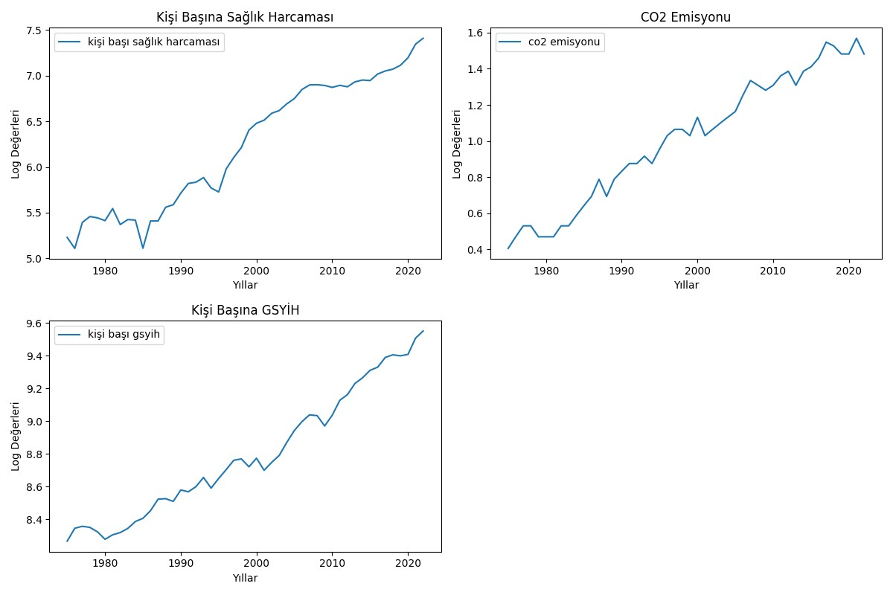
yıllar | kişi başı sağlık harcaması | co2 emisyonu | kişi başı gsyih
1975 | 5.2279431843 | 0.40546510811 | 8.2654192452
1976 | 5.1074957867 | 0.47000362925 | 8.3442723382
1977 | 5.3931728976 | 0.53062825106 | 8.3561638608
1978 | 5.4571996916 | 0.53062825106 | 8.3494129031
1979 | 5.4423744195 | 0.47000362925 | 8.3222044781
1980 | 5.4122396257 | 0.47000362925 | 8.2767651825
1981 | 5.5447789276 | 0.47000362925 | 8.304141372
1982 | 5.3691625215 | 0.53062825106 | 8.3178595313
1983 | 5.4241038446 | 0.53062825106 | 8.3432182116
1984 | 5.4182181582 | 0.5877866649 | 8.3854686765
1985 | 5.1096114732 | 0.64185388617 | 8.405030978
1986 | 5.4086549759 | 0.69314718056 | 8.4517104001
1987 | 5.4087937737 | 0.78845736036 | 8.5221048158
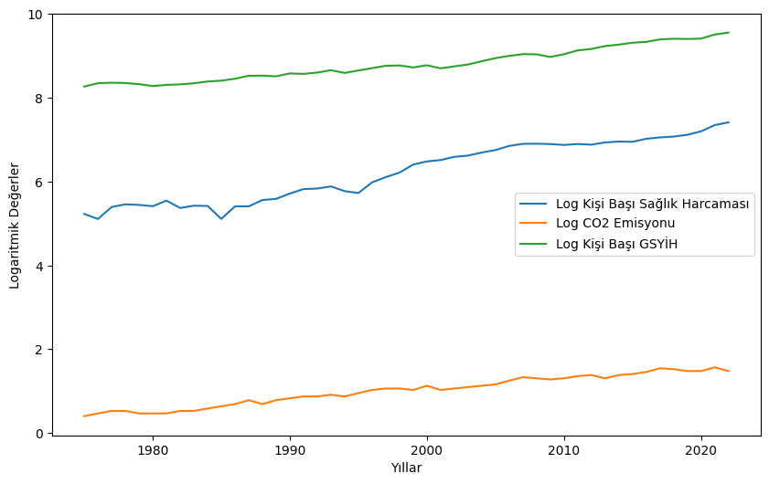
1988 | 5.5593499755 | 0.69314718056 | 8.5252303012
1989 | 5.5865292986 | 0.78845736036 | 8.5086292833
1990 | 5.7137229045 | 0.83290912294 | 8.578311509
1991 | 5.8197564676 | 0.87546873735 | 8.5673015229
1992 | 5.8334501628 | 0.87546873735 | 8.5988559866
1993 | 5.8839962561 | 0.91629073187 | 8.6550825401
1994 | 5.7705715863 | 0.87546873735 | 8.5897294903
1995 | 5.7263557699 | 0.95551144503 | 8.6486386623
1996 | 5.9801912415 | 1.0296194172 | 8.7033121314
1997 | 6.1052440237 | 1.064710737 | 8.760172511
1998 | 6.2138057766 | 1.064710737 | 8.7683077968
1999 | 6.4049937197 | 1.0296194172 | 8.7200884519
2000 | 6.4796871361 | 1.1314021115 | 8.7725439589
2001 | 6.5129823057 | 1.0296194172 | 8.6984855872
2002 | 6.5885495152 | 1.064710737 | 8.7469810643
2003 | 6.618713616 | 1.0986122887 | 8.7897860608
2004 | 6.6921246846 | 1.1314021115 | 8.8696078183
2005 | 6.7498831833 | 1.1631508098 | 8.9422391245
2006 | 6.8492285176 | 1.2527629685 | 8.9964456712
2007 | 6.8991190943 | 1.3350010667 | 9.0376823925
2008 | 6.901865971 | 1.3083328197 | 9.0331435707
2009 | 6.8934646527 | 1.2809338455 | 8.969907056
2010 | 6.8724513651 | 1.3083328197 | 9.0356206582
2011 | 6.8947632468 | 1.3609765531 | 9.1271041069
2012 | 6.8791140057 | 1.3862943611 | 9.1611307042
2013 | 6.9328975466 | 1.3083328197 | 9.2297358162
2014 | 6.9533011385 | 1.3862943611 | 9.2644607852
2015 | 6.9470798329 | 1.4109869737 | 9.3101852644
2016 | 7.0189137539 | 1.4586150227 | 9.3294216379
2017 | 7.0523931408 | 1.5475625087 | 9.3887933235
2018 | 7.0719671746 | 1.5260563035 | 9.4049440479
2019 | 7.1146645648 | 1.4816045409 | 9.3987990209
2020 | 7.1967944302 | 1.4816045409 | 9.4075227223
2021 | 7.3459973066 | 1.5686159179 | 9.5067288958
2022 | 7.410557602 | 1.4816045409 | 9.5507409942

ADF Test (logÖncesi)
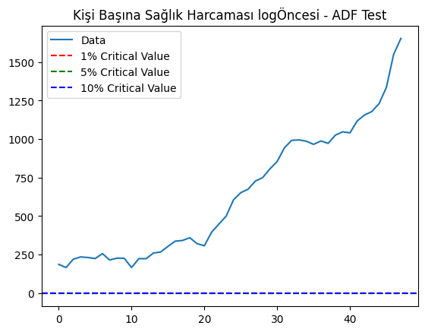
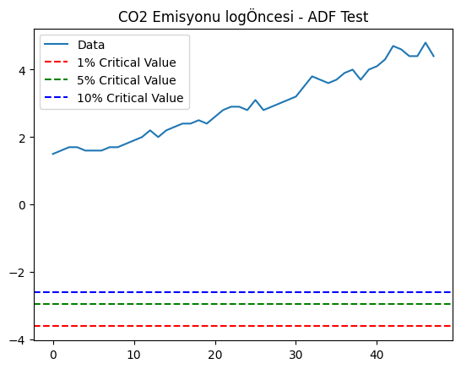
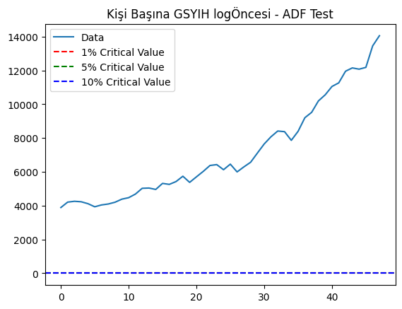
 | ADF Test Statistic | p-value | #Lags Used | Number of Observations Used | Critical Value (1%) | Critical Value (5%) | Critical Value (10%)
Kişi Başı Sağlık Harcaması | 1.8607444029 | 0.99846218048 | 1 | 46 | -3.581257658 | -2.9267849125 | -2.601540983
CO2 Emisyonu | 1.1721956788 | 0.99578803778 | 8 | 39 | -3.6103996013 | -2.9391089459 | -2.6080629652
Kişi Başı GSYIH | 2.8997073077 | 1 | 0 | 47 | -3.577848037 | -2.9253381054 | -2.600773531

ADF Test (logSonrası)
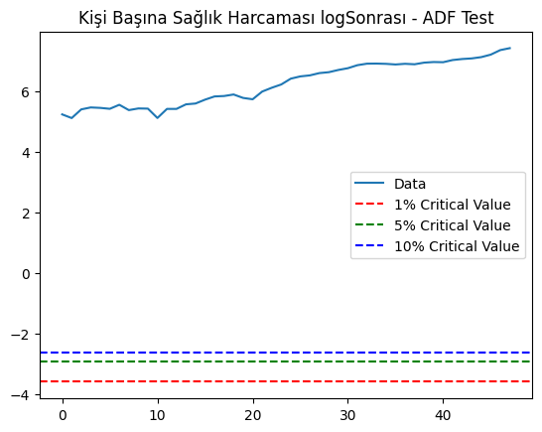
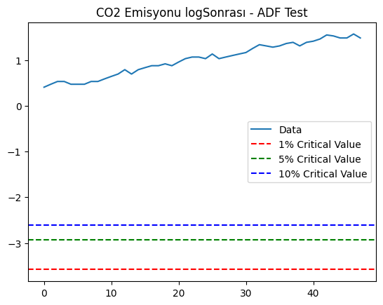
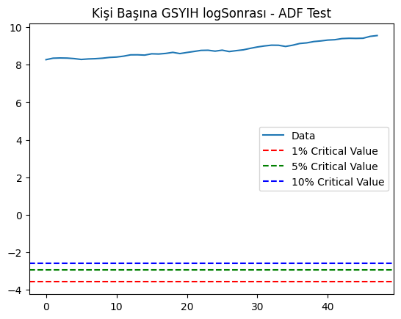
 | ADF Test Statistic | p-value | #Lags Used | Number of Observations Used | Critical Value (1%) | Critical Value (5%) | Critical Value (10%)
Kişi Başı Sağlık Harcaması | -0.30244455023 | 0.92515739647 | 1 | 46 | -3.581257658 | -2.9267849125 | -2.601540983
CO2 Emisyonu | -0.86182920587 | 0.80028266209 | 1 | 46 | -3.581257658 | -2.9267849125 | -2.601540983
Kişi Başı GSYIH | 0.99301865453 | 0.99419173836 | 0 | 47 | -3.577848037 | -2.9253381054 | -2.600773531

KSS Test (logÖncesi)
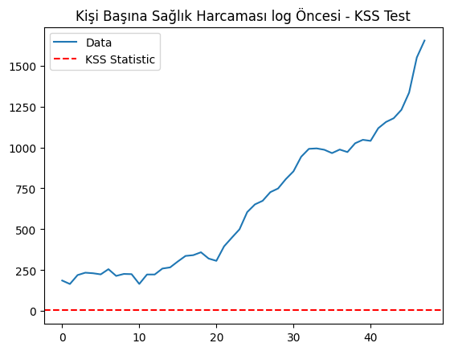
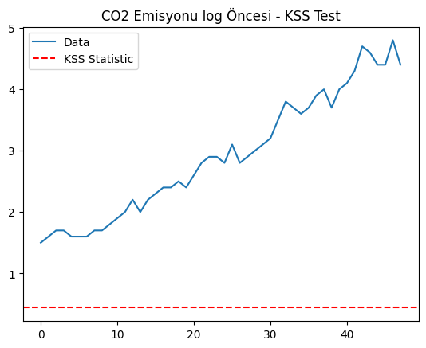
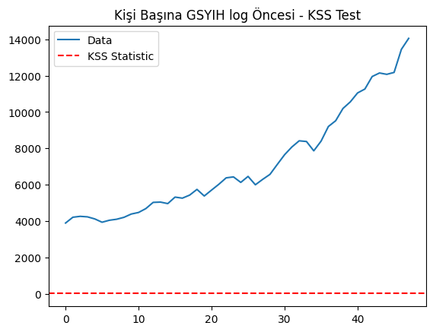
 | KSS Statistic
Kişi Başı Sağlık Harcaması | 3.778414154
CO2 Emisyonu | 0.43920705178
Kişi Başı GSYIH | 1.4309940256

KSS Test (logSonrası)
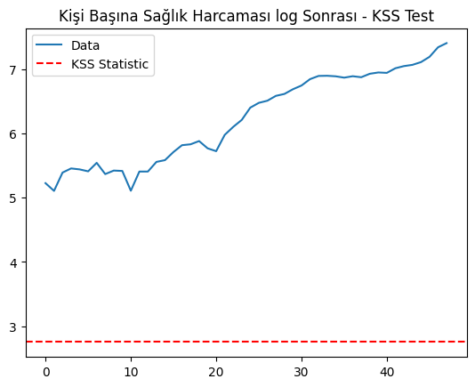
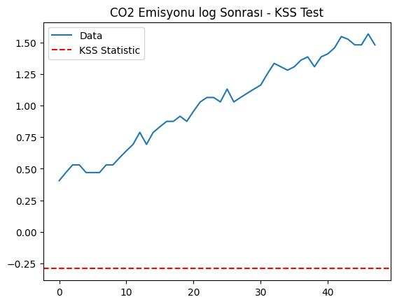
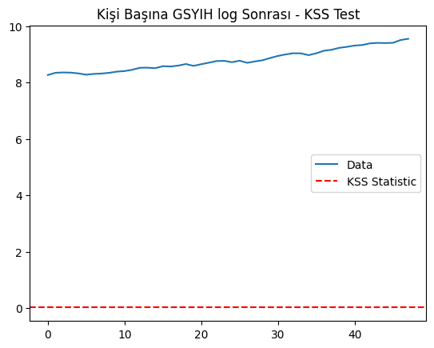
 | KSS Statistic
Kişi Başı Sağlık Harcaması | 2.7508929313
CO2 Emisyonu | -0.29184798678
Kişi Başı GSYIH | 0.014026342302

KSS Testi Kalanları
ADF Test Statistic (kişi başı gsyih ve sağlık harcamaları): -3.3564151777494 | yıllar | kalanlar1 | kalanlar2
p-value (kişi başı gsyih ve sağlık harcamaları): 0.012537502404743878 | 1975 | -0.078087181068 | -0.14870208334
 | 1976 | -0.32697073948 | -0.13161737063
ADF Test Statistic (kişi başı gsyih ve CO2 emisyonu): -0.9297077266559737 | 1977 | -0.060823485154 | -0.078452390476
p-value (kişi başı gsyih ve CO2 emisyonu): 0.7780319019667247 | 1978 | 0.014295822784 | -0.074207489674
 | 1979 | 0.044038819034 | -0.11798787475
Cointegration test statistic (kişi başı gsyih ve sağlık harcamaları): -1.0719574450529423 | 1980 | 0.087842985109 | -0.090780775143
p-value (kişi başı gsyih ve sağlık harcamaları): 0.888327980193476 | 1981 | 0.17590930872 | -0.10703578354
 | 1982 | -0.022076370656 | -0.054712152182
Cointegration test statistic (kişi başı gsyih ve CO2 emisyonu): -1.6319499333479461 | 1983 | -0.0086334911955 | -0.070335402847
p-value (kişi başı gsyih ve CO2 emisyonu): 0.707217684034589 | 1984 | -0.084086997806 | -0.040027426602
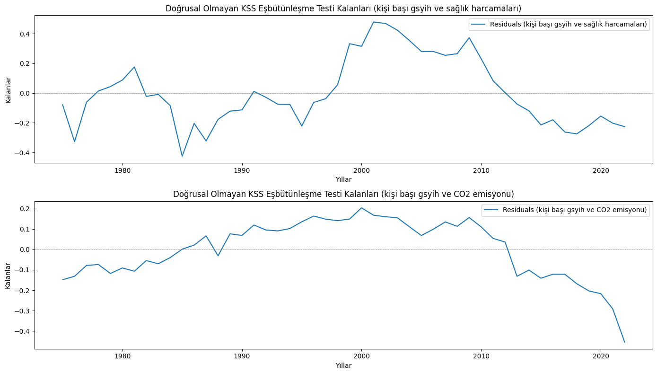
 | 1985 | -0.42508507398 | 0.0012524621656
 | 1986 | -0.20379739626 | 0.021097560491
 | 1987 | -0.32215686775 | 0.066398767575
 | 1988 | -0.17689658618 | -0.031206129571
 | 1989 | -0.12162174311 | 0.076218995231
 | 1990 | -0.11291706705 | 0.068586326272
 | 1991 | 0.011935771535 | 0.11959301366
 | 1992 | -0.028404529167 | 0.095160314012
 | 1993 | -0.07488997385 | 0.09071008675
 | 1994 | -0.075623835743 | 0.10229776313
 | 1995 | -0.22136134426 | 0.13523445393
 | 1996 | -0.062692527771 | 0.16337059955
 | 1997 | -0.037580967847 | 0.14824811275
 | 1998 | 0.056600822447 | 0.14085724774
 | 1999 | 0.33272566352 | 0.14881477948
 | 2000 | 0.31498629637 | 0.20367925907
 | 2001 | 0.47853647285 | 0.16751870253
 | 2002 | 0.46899869834 | 0.16012136702
 | 2003 | 0.42344612206 | 0.1549919738
 | 2004 | 0.35415981372 | 0.11100150219
 | 2005 | 0.28036890164 | 0.068138155056
 | 2006 | 0.28047182746 | 0.098961643378
 | 2007 | 0.25425445753 | 0.13462517523
 | 2008 | 0.26540424499 | 0.11316342305
 | 2009 | 0.37340921132 | 0.15625423911
 | 2010 | 0.23140449813 | 0.1103244304
 | 2011 | 0.083038642847 | 0.053849739754
 | 2012 | 0.003239715165 | 0.036393295576
 | 2013 | -0.073420953671 | -0.13159244488
 | 2014 | -0.11960684984 | -0.10118946509
 | 2015 | -0.21409063087 | -0.14123672228
 | 2016 | -0.17958630744 | -0.12158119572
 | 2017 | -0.2620610475 | -0.12180161877
 | 2018 | -0.27422318693 | -0.16832107659
 | 2019 | -0.2194410529 | -0.20321700239
 | 2020 | -0.15447069838 | -0.21679706854
 | 2021 | -0.2021105877 | -0.29116983744
 | 2022 | -0.22588428023 | -0.45401888774

